パンフレット1（一般）
第６７５６回
QCサークル ステップアップ発表会

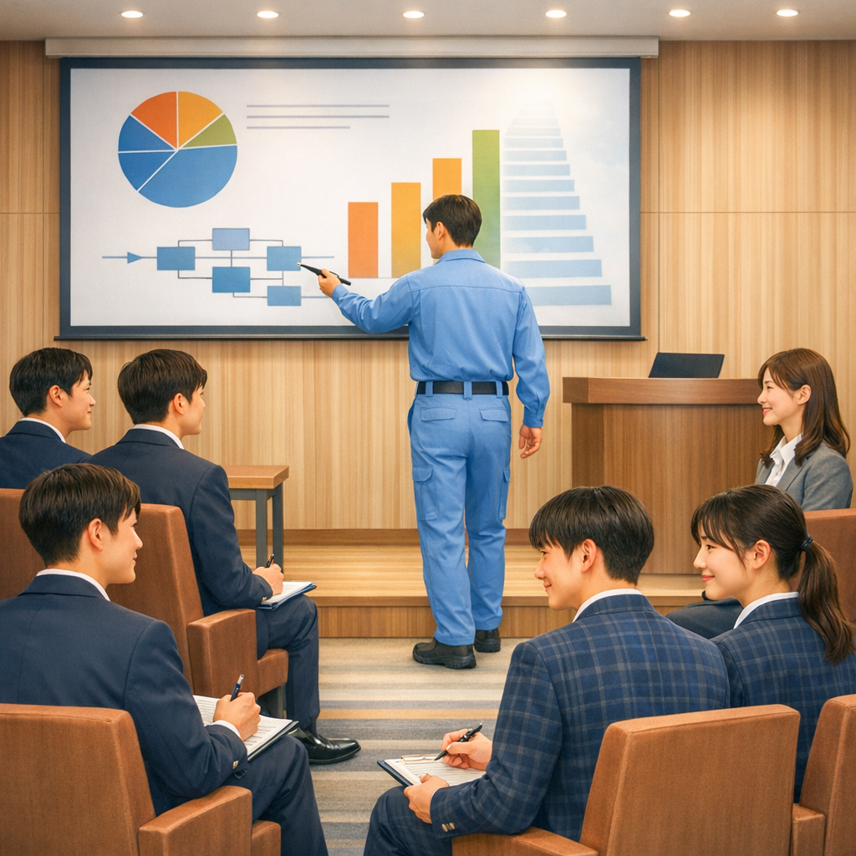

 |  |  |  |  |  |  | 開催日時 ： | 2026年10月22日（木）
 |  |  |  |  |  |  |  | 受付 12時30分 ～
 |  |  |  |  |  |  |  | 発表会 13時00分～16時30分（予定）

 |  |  |  |  |  |  | 開催場所 ： | KURUN HALL
 |  |  |  |  |  |  | 〒700-8635 岡山市北区下石井2-10-12
 |  |  |  |  |  |  | OHKオフィス9F（杜の街グレース内）
 |  |  |  |  |  |  | HP: |  | https://www.ohk.co.jp/kurunhall/

 |  |  |  |  |  |  | 定 員 ： | 100名（先着順で締め切らさせて頂きます）

 |  |  |  |  | 参加のおすすめ

QCサークル活動を導入して間もない企業、これから導入しようとしている企業の方々、更には活動をレベルアップさせたいサークルへの発表の場と学びを得られる大会です サークルの発表（約15分）に対して、QCサークル岡山地区の講評者が解説（約15分）を行います 「 ココがスゴイ！ 」 ポイントや、「 さらに良くするには 」 といった視点から、解説、アドバイスを実施いたします 高校で学ぶPBL（課題解決型学習）と共通する考え方を、企業の実践例を通じて学べる発表会です。 発表と講評を通して、探究活動を“社会で通用する課題解決力”へとステップアップしませんか！！

 |  |  |  |  | プログラム（予定）

 |  | 12:30 |  | ～ |  | 13:00 | 受付
 |  | 13:00 |  | ～ |  | 13:15 | 開会挨拶 / オリエンテーション
 |  | 13:15 |  | ～ |  | 14:25 | 発表 / 質疑 / 講評（2サークル）
 |  | 14:25 |  | ～ |  | 14:35 | 休憩
 |  | 14:35 |  | ～ |  | 15:45 | 発表 / 質疑 / 講評（２サークル）
 |  | 15:45 |  | ～ |  | 15:55 | 休憩
 |  | 15:55 |  | ～ |  | 16:20 | ポスターセッション
 |  | 16:20 |  | ～ |  | 16:30 | 閉会挨拶
 |  |  |  | ※上記記載の時間が変更になる場合もありますので、ご了承ください

 | 主 催 ： |  | QCサークル中国・四国支部 岡山地区
 | 後 援 ： |  | QCサークル本部・（一財）日本科学技術連盟

パンフレット2 (一般)
 |  |  |  | 発表予定企業

多田電機㈱ 様 |  |  |  |  |  |  | NTN㈱岡山製作所 様

㈱岡山和気ヤクルト工場 様 |  |  |  |  |  |  | JFEスチール㈱西日本製鉄所
 |  |  |  | 大会参加申込要領

◆参 加 費 |  | 2,000円／人 （消費税10％込）
 |  | ※ 発表者・補助者も参加申込み及び参加費が必要です
 |  | ※ 参加券、請求書は参加申込み締切後に送付いたします
 |  | ※ 参加者のご都合によるキャンセルの場合、参加費の返金はいたしかねます
 |  |  | 代理の方の参加をお願いします

◆定 員 |  | 100名（先着順）
 |  | 定員になり次第、締め切らせていただきます

◆申込方法 |  | 下記リンクよりお申し込みください
 |  |  | ステップアップ発表会 参加申込みフォーム
 | 申込締切後、担当者様宛てに請求書および参加券を送付いたします

◆申込締切 |  | 2026年 9月18日（金）
 |  | ※先着順で締め切らせて頂く場合がございます。

◆問合せ先 |  | 〒712-8511 岡山県倉敷市水島川崎通1丁目
 |  | JFEスチール㈱西日本製鉄所 倉敷地区
 |  | QCサークル岡山地区 事務局 村上
 |  | 村上 |  | may-murakami@jfe-steel.co.jp

 |  |  |  | 会場案内図

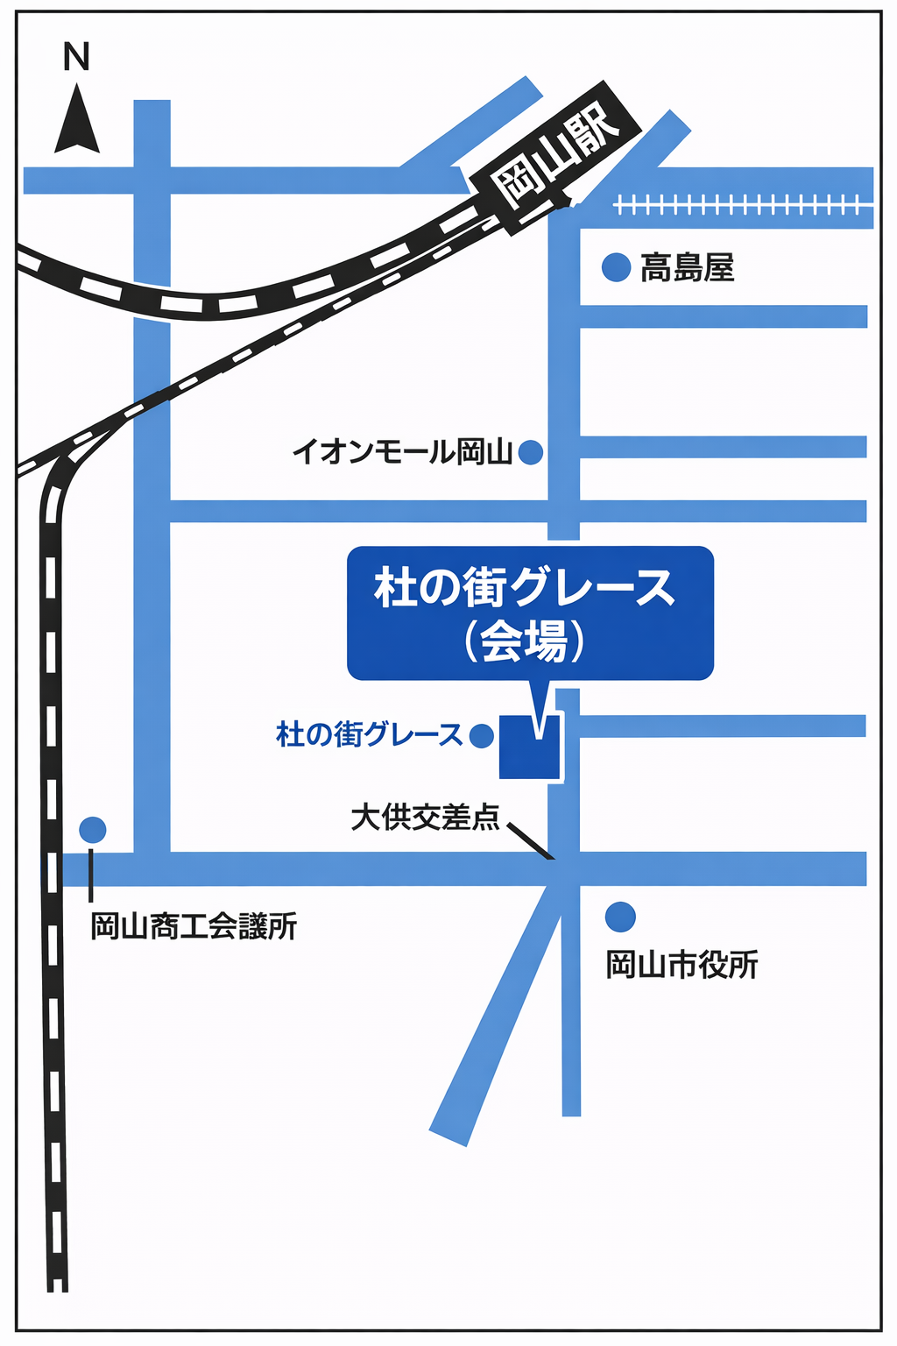
 |  |  |  |  | 【 会場 】
 |  |  |  |  |  | KURUN HALL
 |  |  |  |  |  | OHKオフィス9F（杜の街グレース内）

 |  |  |  |  | 【 交通案内 】
 |  |  |  |  |  | JR岡山駅東口から徒歩15分程度
 |  |  |  |  |  | （岡山駅から杜の街グレースまでのバスあり）

